dos
견 적 서

안준호변호사 사무실 |  | 귀하
전화 :
팩스 :
담당 :

아래와 같이 견적합니다.

견 적 합 계 : | ₩550,000
견 적 일 자 : | 2015-12-14
결 재 조 건 :

품 명 | 규 격 | 수 량 | 단 가 | 금 액 | 세 액 | 합 계 액

컴퓨터 | 400 G2 | 1 | 500,000 | 500,000 | 50,000 | 550,000

 | 인텔 펜티엄 G3250 듀얼코어 3.2GHz
 | 4GB 1,600MHz DDR3 Memory (max 32GB)
 | 128GB SSD / 500GB HDD
 | intel HD Graphics
 | DVD Super Multi
 | USB 3.0 2port / USB 2.0 6port
 | 1 D-sub 1 DP 포트 (모니터 2개 연결) |  |  | - |  | -

os | Free DOS |  |  | - | - | -

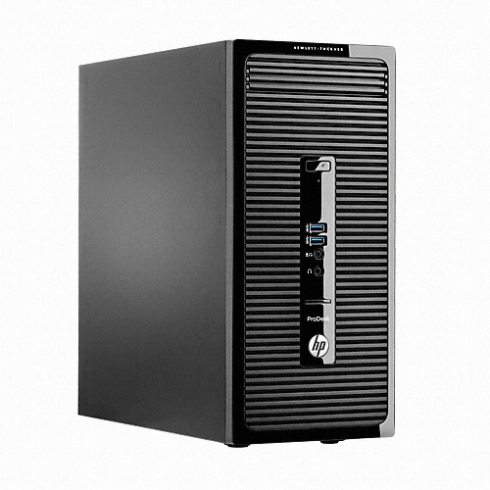
 |  |  |  | - |  | -
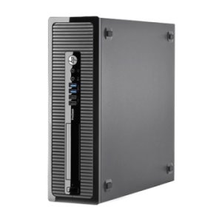
디자인 선택

(슬림 / 타워)
 |  |  |  | - |  | -

 |  |  |  | - |  | -

* 결제계좌 : 신한 110-138-600484 씨-넷 |  |  | 합 계 | 500,000 | 50,000 | 550,000
* 견적담당 :
* REMARK

